Figure 7
Figure 8 - Répartition des cultures de céréales et oléoprotéagineux en Bretagne
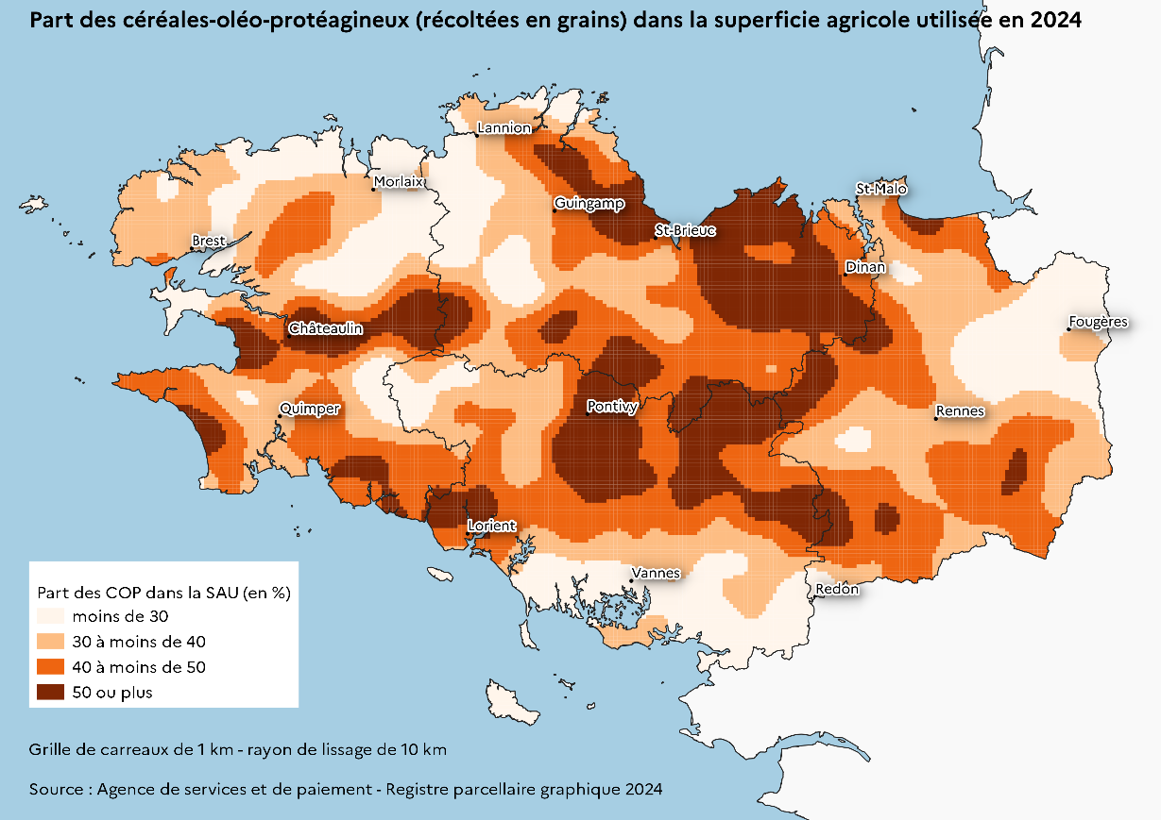

Source : Agence de services et de paiement, RPG 2024

Figure 8
Sur la campagne 2013/14, Le blé perd 40 euros par tonne
 | p2_graf3_histo_alimAnim_0717_LD!#REF! | p2_graf3_histo_alimAnim_0717_LD!#REF!
 | 1 | 1
collecte régionale par céréale
 | 1
Figure 8 - 3,7 millions de tonnes de céréales destinées à l'alimentation animale en 2024
Quantités de céréales utilisées par les industries bretonnes de fabrication d'aliments pour animaux de ferme, par année civile

en milliers de tonnes
Année | Blé | Maïs | Orge | Autres céréales | Total
2014 | 2,078 | 1,208 | 596 | 337 | 4,219
2015 | 2,204 | 1,143 | 494 | 367 | 4,209
2016 | 2,603 | 709 | 646 | 207 | 4,165
2017 | 2,557 | 630 | 863 | 191 | 4,241
2018 | 2,466 | 877 | 499 | 216 | 4,057
2019 | 2,339 | 985 | 674 | 227 | 4,226
2020 | 2,214 | 913 | 859 | 208 | 4,194
2021 | 2,238 | 977 | 627 | 191 | 4,034
2022 | 2,021 | 923 | 525 | 291 | 3,760
2023 | 2,164 | 749 | 586 | 237 | 3,737
2024 | 2016 | 933 | 505 | 203 | 3,658
Source : FranceAgriMer

Figure 9
Figure 9 - Net recul de la collecte en 2024
Quantités de céréales collectées* en Bretagne en 2010 et 2024

en milliers de tonnes
Intitulé | 2010 | 2024 | Évolution 2023-2024
Blé | 1,638 | 1,378 | -18%
Maïs | 492 | 711 | -3%
Orge | 302 | 393 | -6%
Autres céréales | 264 | 156 | -23%
Total céréales | 2,697 | 2,638 | -13%
*collecte au 30 juin N+1
Source : Agreste, Draaf Bretagne, FranceAgriMer

Sur la campagne 2013/14, Le blé perd 40 euros par tonne
 | 'p2_tab1_blé-maïs_18-19_LD'!#REF! | 'p2_tab1_blé-maïs_18-19_LD'!#REF!
 | 1 | 1

Figure 10
Figure 10 - Collecte régionale de céréales : plus de la moitié en blé, un quart en maïs
Répartition des tonnages de céréales collectées en Bretagne au 30 juin 2025
Sur la campagne 2013/14, Le blé perd 40 euros par tonne
 | page2_graf2_camemb_coll_1718_LD!#REF! | page2_graf2_camemb_coll_1718_LD!#REF!
 | 1 | 1
 | Collecte (tonnes) | Répartition de la collecte (en %)
Blé tendre | 1,378,219 | 52.3
Maïs | 710,613 | 26.9
Orge | 393,311 | 14.9
Triticale | 124,616 | 4.7
Autres céréales | 30,921 | 1.2
Total céréales | 2,637,680 | 100.0
Source : Agreste, Draaf Bretagne, FranceAgriMer, enquête trimestrielle

